box PURENIT
ISOTRA a.s. |  |  |  |  |  |  |  |  |  |  |  |  | E-mail: objednavky@isotra.cz
Bílovecká 2411/1, 746 01 Opava |  |  |  |  |  |  |  |  |  |  |  |  | www.isotra.cz
Bon de commande BOXES PURENIT SOUS FACADE

Commande |  |  |  |  |  |  |  |  |  |  | Client
Numéro de commande
 |  |  |  |  |  |  |  |  |  |  | TVA
Commandé le: |  |  |  |  |  |  |  |  |  |  | Adresse de facturation:

Téléphone
 |  |  |  |  |  |  |  |  |  |  | Adresse de livraison:
Délai de livraison

Repere | Quantité | Type de BOX | Dimensions en mm |  |  |  | Dimension B1 | Composants |  |  |  |  | Note
 |  |  |  |  |  |  |  | Coulisse encastrée | Profil de montage |  | Type de support
 |  |  | Dimension A | Dimension B | Dimension C | Dimension D (longeur de scetion) |  |  | TYPE | RAL | TYPE | Pc
1 | 2 | 3 | 4 | 5 | 6 | 7 | 8 | 9 | 10 | 11 | 12 | 13 | 14

Note:

 |  |  |  |  | 8) dimension "B1" |  | 9) Coulisse encastrée |  | 10) Profil d emontage
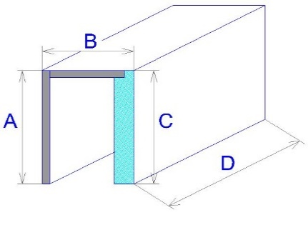

Vue de l´extérieur!
Si vous commandez les sets de coin ou les sets droits, merci de fournir les dessins.

Tout selon les conditions générales d’achat et les réglements de réclamations de la société ISOTRA a. s., accessibles sur: |  |  |  |  |  |  |  | http://www.persienneisotra.fr/conditions-generales |  |  |  | http://www.persienneisotra.fr/regles-de-reclamation
Valable de: 15.09.2021

instructions
Bon de commande - BOXES PURENIT SOUS FACADE

Repere
abbréviation | note
 | Si livraison s´un box PURENIT avec le baie, merci de noter le meme repere dans les deux bons de commandes (box + baie) , p.e. A1. Cela veut dire que la rainure dan sune coulisse dans le box de PURENIT a le mem endroit que la coulisse dans le baie.

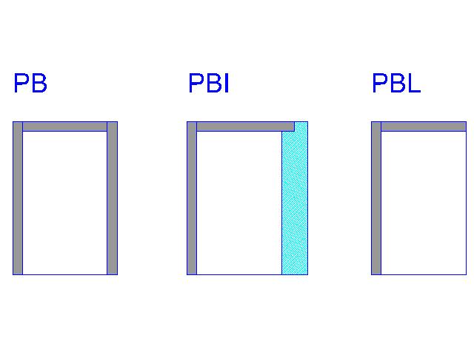
 | Si la commande de box PURENIT seul, la rainure de oculisse se trouver au milieu de la partie intérieure de box.

Type de box
abbréviation | nom | note
PB |  | Box PURENIT sans isolation
PBI |  | Box PURENIT avec isolation de 30mm
PBL |  | Box PURENIT "L"

Epaisseur de l´isolation dans le box - dimension "B1"
abbréviation | nom | note
0 |  | seulement type de box PBL et PB
30mm |  | Coefficient de la transmission de lumiere U=0,73 W/(m2K), résistance thérmique R=1,1 (m2K)/W
40mm |  | Coefficient de la transmission de lumiere U=0,59 W/(m2K), résistance thérmique R=1,4 (m2K)/W
50mm |  | Coefficient de la transmission de lumiere U=0,49 W/(m2K), résistance thérmique R=1,8 (m2K)/W
60mm |  | Coefficient de la transmission de lumiere U=0,42 W/(m2K), résistance thérmique R=2,1 (m2K)/W

Coulisse encastrée
abbréviation | nom | note
20 | typ 20/3 | H=20mm, J=3mm
25 | typ 25/8 | H=25mm, J=8mm
30 | typ 30/13 | H=30mm, J=13mm
35 | typ 35/18 | H=35mm, J=18mm
40 | typ 40/23 | H=40mm, J=23mm

Profil de montage
abbréviation | nom | note - dimension B1
0 |  | seulement type de box PBL
15 |  | seulement type de box PB
30 | PBI 30
40 | PBI 40
50 | PBI 50
60 | PBI 60

Profil de montage RAL
abbréviation | nom | note
9010 | blanc
9006 | argent
8003 | brun ( bille d´argile )
7016 | gris ( anthracite )
0 | sans couleur
X | un autre RAL
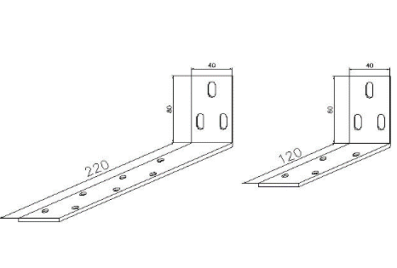
Type de support
abbréviation | nom | note
120 | court | 120 / 80
220 | long | 220 / 80

Valable de: 15.09.2021

baie PURENIT
ISOTRA a.s. |  |  |  |  |  |  |  |  | E-mail: objednavky@isotra.cz
Bílovecká 2411/1, 746 01 Opava |  |  |  |  |  |  |  |  | www.isotra.cz
Bon de commande BAIE D´ISOLATION - PURENIT

Commande |  |  |  |  |  |  | Client
Numéro de commande
 |  |  |  |  |  |  | TVA
Commandé le |  |  |  |  |  |  | Adresse de facturation

Téléphone
 |  |  |  |  |  |  | Adresse de livraison
Délai de livraison

Repere | Pcs | Placement de baie | Dimensions v mm |  |  | Type de support |  | Note

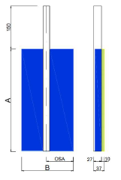
 |  |  | Dimension A | Dimension B | Axe C* | TYPE | pc
1 | 2 | 3 | 4 | 5 | 6

Note

* axe = axe de la couverture de coulisse de coté derriere du baie de PURENIT. La distance entre l´axe et la partie derriere du baie, doit etre.65mm au min, d´apres la dimension de lame de BSO
Vue de l´extérieur

Tout selon les conditions générales d’achat et les réglements de réclamations de la société ISOTRA a. s., accessibles sur: |  |  |  |  |  |  |  | http://www.persienneisotra.fr/conditions-generales | http://www.persienneisotra.fr/regles-de-reclamation
Valable de: 20.10.2022

